ログイン
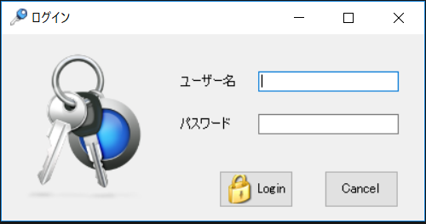
画面仕様書 |  |  | システム名称 |  |  | サブシステム名称 |  |  |  | クラス番号
 |  |  |  |  |  |  |  |  |  | 2B25KS
名称 | ログイン画面 |  | 販売管理システムシステム |  |  | 会員管理システム |  |  |  | 氏名
 |  |  |  |  |  |  |  |  |  | 中山葉水
 |  |  |  |  |  |  | 画面詳細
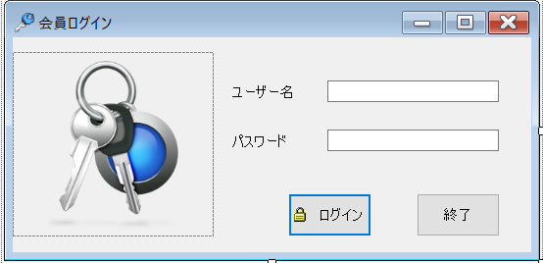
 |  |  |  |  |  |  | フォーム名 |  | Login_Form

 |  |  |  |  |  |  | 画面サイズ |  | 547. 266

 |  |  |  |  |  |  | 背景色 |  | 規定値

 |  |  |  |  |  |  | 文字種類 |  | MS UI Gothic

 |  |  |  |  |  |  | 文字サイズ |  | 9

 |  |  |  |  |  |  | 文字色 |  | 黒

 |  |  |  |  |  |  | 注意事項

 | 名称 | 使用コントロール | Caption | 初期値 | 必須入力 | TAB順 | 桁制限 | その他
1 | pictureBox_1 | pictureBox |  |  |  | -
2 | lbl_1 | label | ユーザー名 |  |  | ‐
3 | txtbox_1 | textbox |  |  | 〇 | 1 | 30
4 | lbl_2 | label | パスワード |  |  | ‐
5 | textbox2 | textbox |  |  | 〇 | 2 | 40
6 | button1 | button | ログイン |  |  | 3
7 | button2 | button | 終了 |  |  | 4
8
9
10
11
12
13
14
15
16
17
18
19
20
21
22
23
24
25
26
27
28
29
30

その他

 | 数量を入力すると商品マスターを参照して自動的に仕入価格を入力されるようにする

